상품제안서
컬러링에코백 북극곰을지켜요 | 상품코드: F15525

 |  |  |  |  |  |  | 02-412-0044 | www.easy1.co.kr
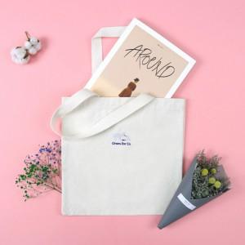

【상세/제작정보】 | 10수 2합의 국내산 원단, 30mm 웰빙 손잡이 주문제작 상품

【인쇄/포장옵션】 | 실크, 풀칼라 / 종이케이스

【공급단가】 | 수량 | 200~ | 500~ | 1,000~ | 2,000~ | 3,000~
*VAT별도 | 단가 | 2,170원 | 2,090원 | 2,010원 | 1,930원 | 1,860원

【상품 URL】 | http://www.easy1.co.kr/src/goods_detail.php?gdno=15525

